Sheet1
...
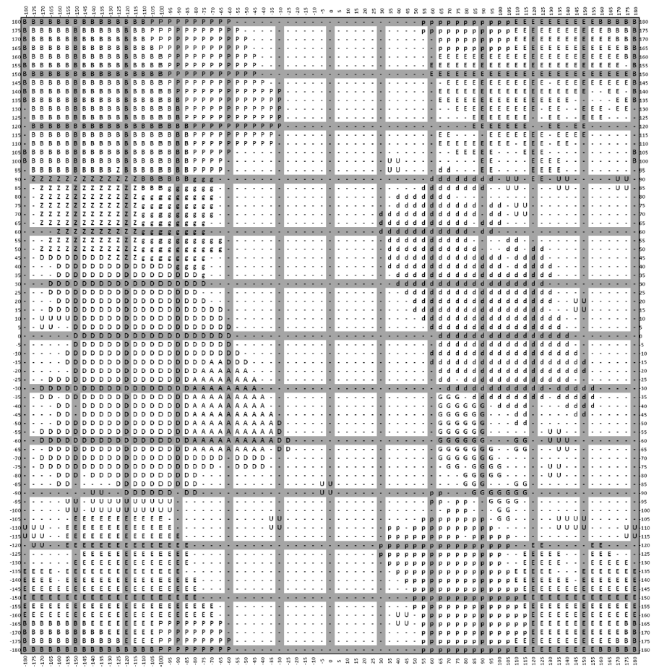
160 | 165 | 170 | 175 | 180
B | B | B | B | B | 180
E | B | B | B | B | 175
E | E | B | B | B | 170
E | E | E | B | B | 165
E | E | E | B | B | 160
E | E | E | _ | B | 155
E | E | E | E | B | 150
E | E | E | E | B | 145
_ | E | E | _ | B | 140
_ | _ | E | E | B | 135
E | _ | E | E | _ | 130
E | _ | _ | _ | _ | 125
_ | _ | _ | _ | _ | 120
_ | _ | _ | _ | _ | 115
_ | _ | _ | _ | _ | 110
_ | _ | _ | _ | B | 105
_ | _ | _ | _ | B | 100
_ | _ | _ | _ | _ | 95
_ | _ | U | U | _ | 90
_ | _ | U | U | _ | 85
_ | _ | _ | _ | _ | 80
_ | _ | _ | _ | _ | 75
_ | _ | _ | _ | _ | 70
_ | _ | _ | _ | _ | 65
_ | _ | _ | _ | _ | 60
_ | _ | _ | _ | _ | 55
_ | _ | _ | _ | _ | 50
_ | _ | _ | _ | _ | 45
_ | _ | _ | _ | _ | 40
_ | _ | _ | _ | _ | 35
_ | _ | _ | _ | _ | 30
_ | _ | _ | _ | _ | 25
_ | _ | _ | _ | _ | 20
_ | _ | _ | _ | _ | 15
_ | _ | _ | _ | _ | 10
_ | _ | _ | _ | _ | 5
_ | _ | _ | _ | _ | 0
_ | _ | _ | _ | _ | -5
_ | _ | _ | _ | _ | -10
_ | _ | _ | _ | _ | -15
_ | _ | _ | _ | _ | -20
_ | _ | _ | _ | _ | -25
_ | _ | _ | _ | _ | -30
_ | _ | _ | _ | _ | -35
_ | _ | _ | _ | _ | -40
_ | _ | _ | _ | _ | -45
_ | _ | _ | _ | _ | -50
_ | _ | _ | _ | _ | -55
_ | _ | _ | _ | _ | -60
_ | _ | _ | _ | _ | -65
_ | _ | _ | _ | _ | -70
_ | _ | _ | _ | _ | -75
_ | _ | _ | _ | _ | -80
_ | _ | _ | _ | _ | -85
_ | _ | _ | _ | _ | -90
_ | _ | _ | _ | _ | -95
_ | _ | _ | _ | _ | -100
_ | _ | _ | _ | _ | -105
_ | _ | _ | U | U | -110
_ | _ | _ | U | U | -115
E | _ | _ | _ | _ | -120
E | E | _ | _ | _ | -125
E | E | E | E | _ | -130
E | E | E | E | E | -135
E | E | E | E | E | -140
E | E | E | E | E | -145
E | E | E | E | E | -150
E | E | E | E | E | -155
E | E | E | E | E | -160
E | E | E | B | B | -165
E | E | E | B | B | -170
E | E | B | B | B | -175
B | B | B | B | B | -180

